託児サービスの概要
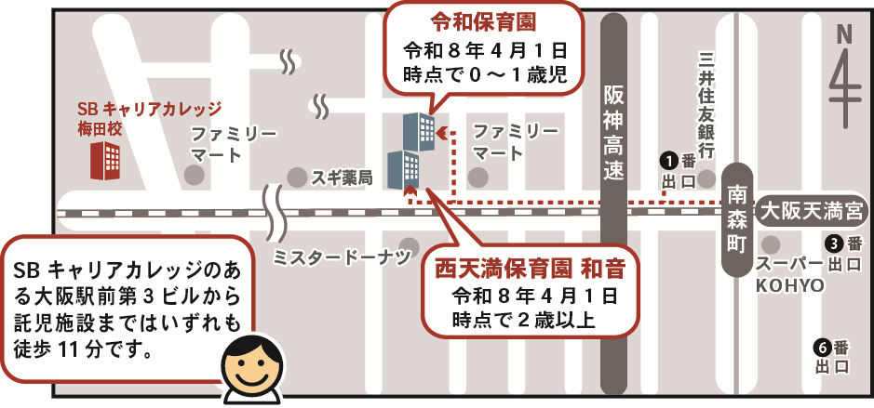
託児サービスの概要
○託児サービス施設について
訓練No.（識別コード） |  | （26R1009）5-08-27-127-03-0201
訓練科名 |  | ファイナンシャルプランナー養成科（４か月） 【短時間訓練】【育児・介護】【託児付】（託児定員５人）
訓練実施施設名 |  | ＳＢキャリアカレッジ梅田校
託児サービス実施施設名 |  | ０～１歳児のお子様（令和８年４月１日時点）:令和保育園 ２歳児以上のお子様（令和８年４月１日時点）:西天満保育園 和音

○託児サービスの利用の条件等について
（１）託児サービスの 利用条件 ①から③のすべてを 満たす方が 対象となります。 |  | ①当該乳幼児の保護者であって、職業訓練を受講することにより、 当該乳幼児を保育することができない方。
 |  | ②同居の親族その他の者が当該乳幼児を保育することができない方。
 |  | ③受講申込時に、託児サービス利用申込書を提出された方で、 託児の必要性を大阪府が認めた方。
（２）託児サービスの 対象・費用等 |  | ①保育時間 | ９：００～１７：００
 |  | ②対象年齢 | 生後６か月（開講日時点）から小学校入学前
 |  | ③託児保護者 負担額 | ０円
 |  | ④備考 | 食事やおやつに関するアレルギーについては別途対応・要相談
【その他】 ・託児サービスは、希望多数または乳幼児の健康状態等で託児サービス実施施設が 対応できない場合に利用できないことがあります。 ・託児サービスは、訓練期間を通してのサービスであり、既に託児サービスを受けられている方や 臨時的な利用はできません。 ・託児サービスの利用を希望しない方も、訓練の受講は可能です。 ・やむを得ず、託児サービス実施施設が変更になる場合があります。 ・託児サービスの利用にあたり、入校前後の期間を含め、託児サービス実施施設において 「慣らし保育」は行いません。 ・託児サービス利用決定者には訓練入校前に事前説明会を行います。詳細は選考試験時にご案内 いたします。 ・託児サービス実施施設はお子様の年齢、実施施設の利用状況等で確定します。 お選びいただくことはできません。 ・お問い合わせは訓練実施施設へお願いいたします。 託児サービス実施施設へのお問い合わせはご遠慮ください。

【託児サービス実施施設名】
 | ０～１歳児のお子様（令和８年４月１日時点）:令和保育園
 | ２歳児以上のお子様（令和８年４月１日時点）:西天満保育園 和音

【所在地】
 | 令和保育園
〒 | ５３０－００４７
 | 大阪市北区西天満５－９－１１ 総合西天満ビル１階

 | 西天満保育園 和音
〒 | ５３０－００４７
 | 大阪市北区西天満５－９－３ アールビル１階

【電話番号】
 | 令和保育園：０６－６４８４－９４８０
 | 西天満保育園 和音：０６－６７５５－４６４２

【最寄り駅】
 | ・ＪＲ東西線 大阪天満宮駅（徒歩７分・距離０．６km）
 | ・Osaka Metro堺筋線 南森町駅（徒歩５分・距離０．４km）
 | ・Osaka Metro谷町線 南森町駅（徒歩５分・距離０．４km）

【最寄り駅からの地図】

